상품제안서
칼라천마우스패드 220x180 | 상품코드: S02392

 |  |  |  |  |  |  | 02-713-8555 | www.synergygift.co.kr
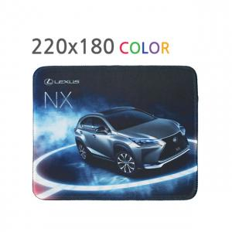

【상세/제작정보】

【인쇄/포장옵션】 | 풀칼라 / OPP(비닐)

【공급단가】 | 수량 | 500~ | 1,000~ | 3,000~ | 5,000~ | 10,000~
*VAT별도 | 2T | 1,080원 | 940원 | 910원 | 870원 | 840원
 | 3T | 1,200원 | 1,080원 | 1,040원 | 1,000원 | 960원
 | 4T | 1,350원 | 1,210원 | 1,170원 | 1,120원 | 1,080원
 | 5T | 1,480원 | 1,350원 | 1,300원 | 1,250원 | 1,200원

【상품 URL】 | https://www.synergygift.co.kr:443/src/goods_detail.php?gdno=18396

